Лист1
 |  | Mutation

 | 0.25 |  | 0.5 | 0.75

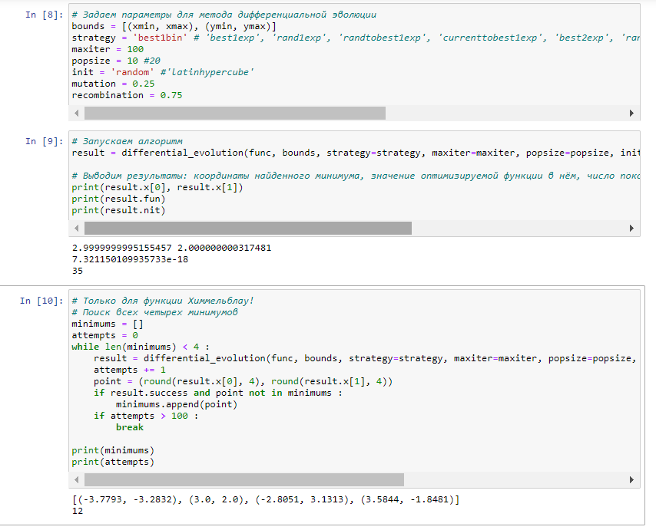
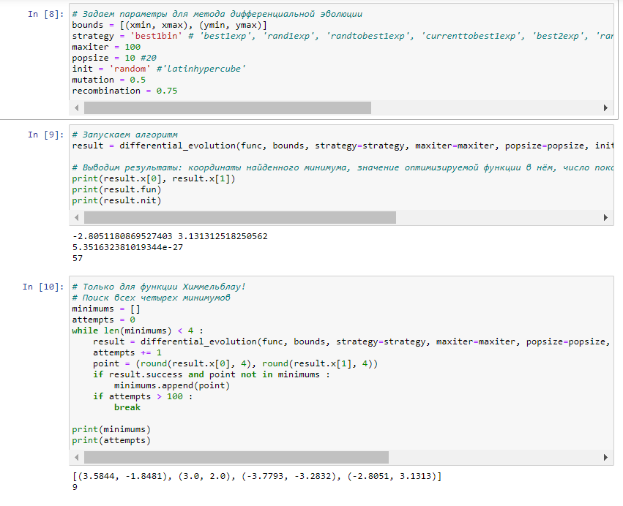
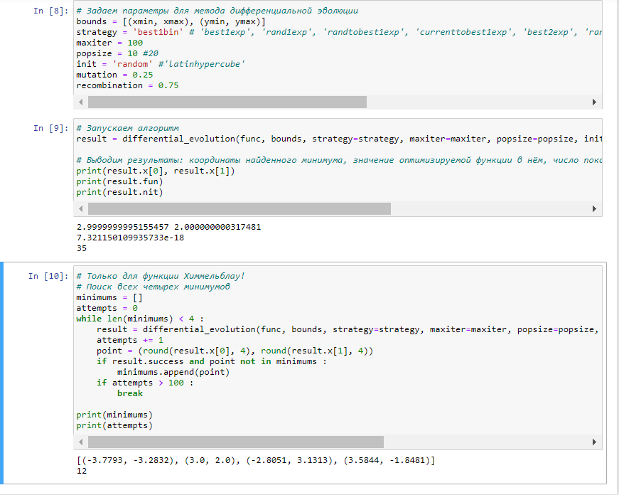

ЧЕМ ВЫШЕ ЗНАЧЕНИЕ МУТАЦИИ ТЕМ МЕНЬШЕ РАЗНИЦА МЕЖДУ MIN И MAX

 |  | Recombination

 | 0.25 |  | 0.5 | 0.75

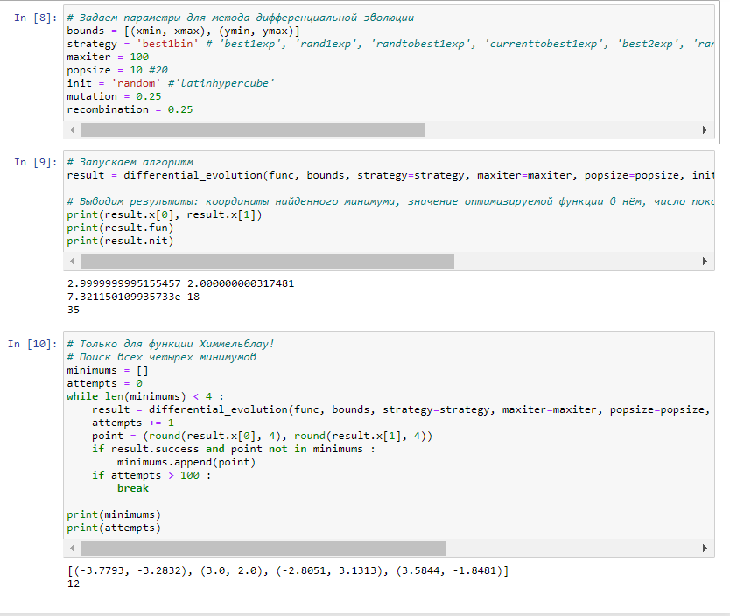
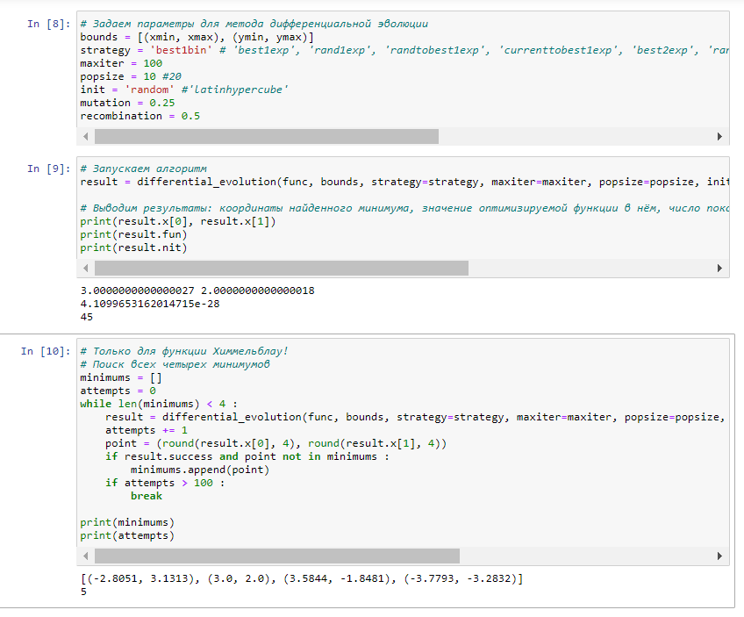
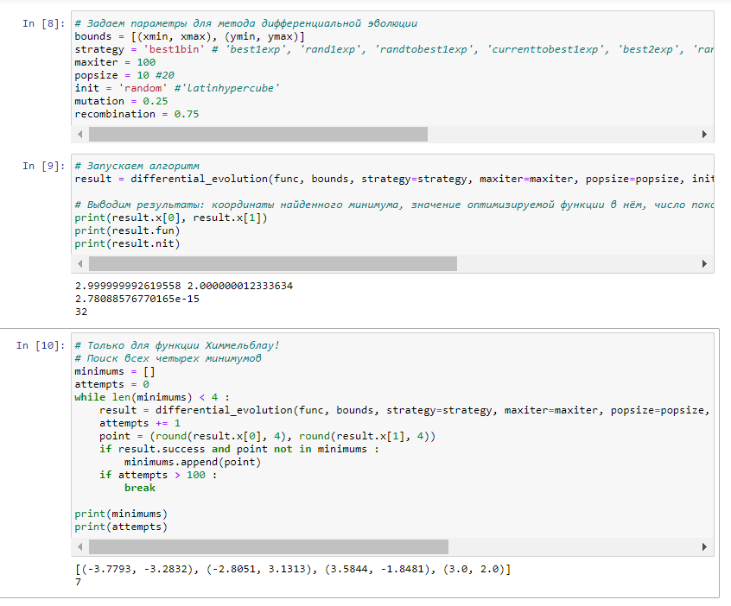

СРАВНИВ ЧИСЛО ПОКОЛЕНИЙ ДЛЯ РАЗЛИЧНЫХ СЛУЧАЕВ, Я ДЕЛАЮ ВЫВОД, ЧТО ВАРИАНТ ПРИ МУТАЦИИ = 0.25 ПРИВОДИТ К МЕНЬШЕМУ ЧИСЛУ ПОКОЛЕНИЙ, ТО ЕСТЬ ЗАДАВАТЬ МУТАЦИИ ЧИСЛОМ

